상품제안서
[보틀로만] 소노 스텐 머그 355ml | 상품코드: F27556

 |  |  |  |  |  |  | 02-412-0044 | www.easy1.co.kr
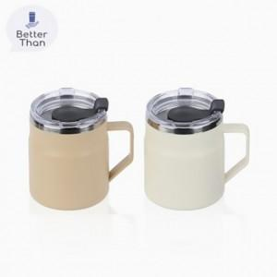

【상세/제작정보】 | <p>* 100개 이하 실크인쇄 35000원(별도)</p><p>* 배송비- 1BOX 50개 4500원(별도)</p>

【인쇄/포장옵션】 | 실크 / 포장지포장

【공급단가】 | 수량 | 100~ | 300~ | 500~ | 1,000~ | 3,000~
*VAT별도 | 단가 | 4,520원 | 4,300원 | 4,200원 | 4,120원 | 4,050원

【상품 URL】 | https://dev.easy1.co.kr:443/src/goods_detail.php?gdno=27556

